주문하기 프로세스
SCR-001 · 메인 홈 (MSA MARKET) | SCR-002 · 장바구니 / 주문 확정 | SCR-003 · Kafka Live Flow – 주문 이벤트 흐름 | SCR-004 · Kafka Live Flow – 과거 이벤트 재조회
MSA 구성도와 서비스 상태, 추천 상품을 한 화면에 보여주는 첫 진입 화면 | 담은 상품을 확인하고 주문을 확정하면 Kafka ORDER_CREATED 이벤트가 발행되는 화면 | 주문 이벤트가 Producer에서 Consumer를 거쳐 재고에 반영되기까지를 실시간 추적하는 화면 | 최근 이벤트 목록에서 지난 이벤트를 선택해 처리 이력을 다시 확인하는 상태
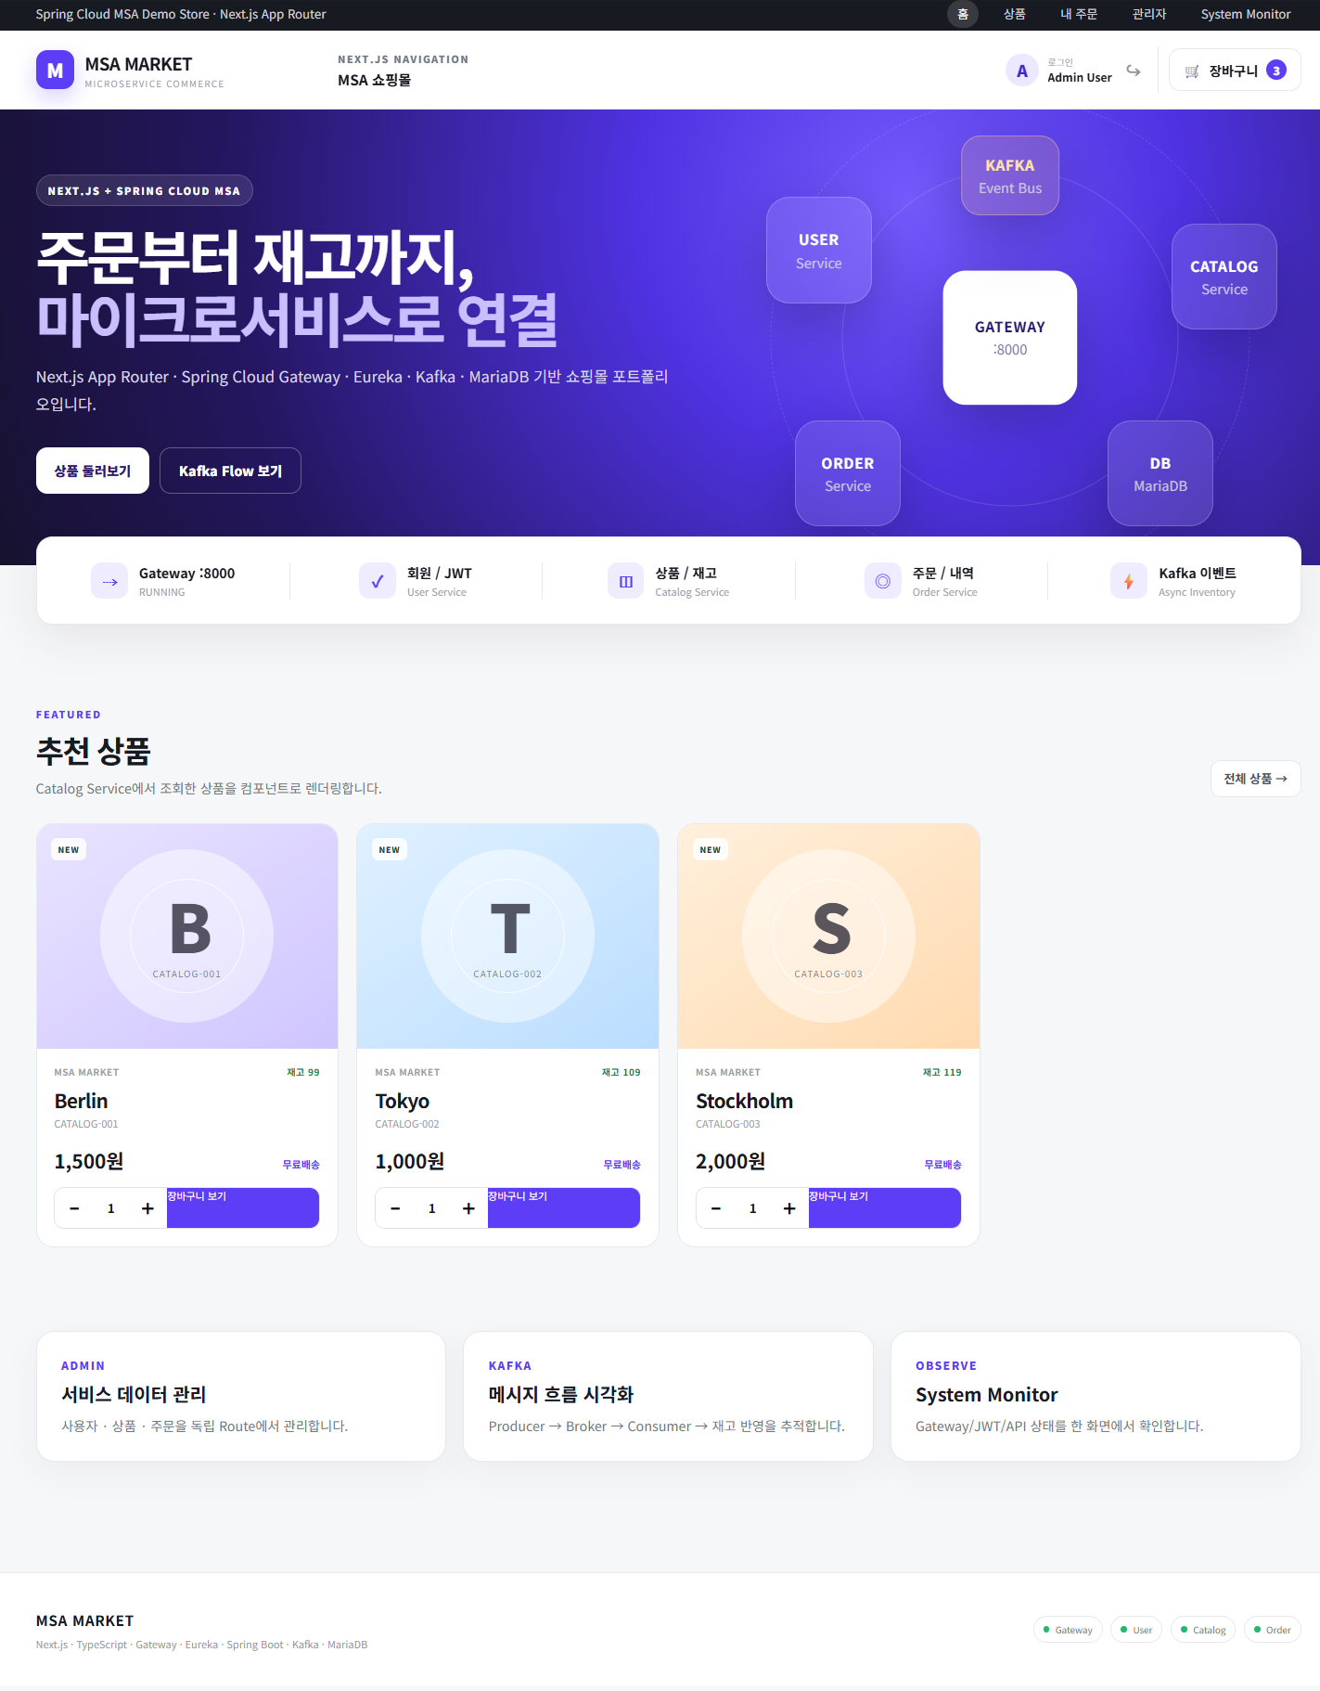
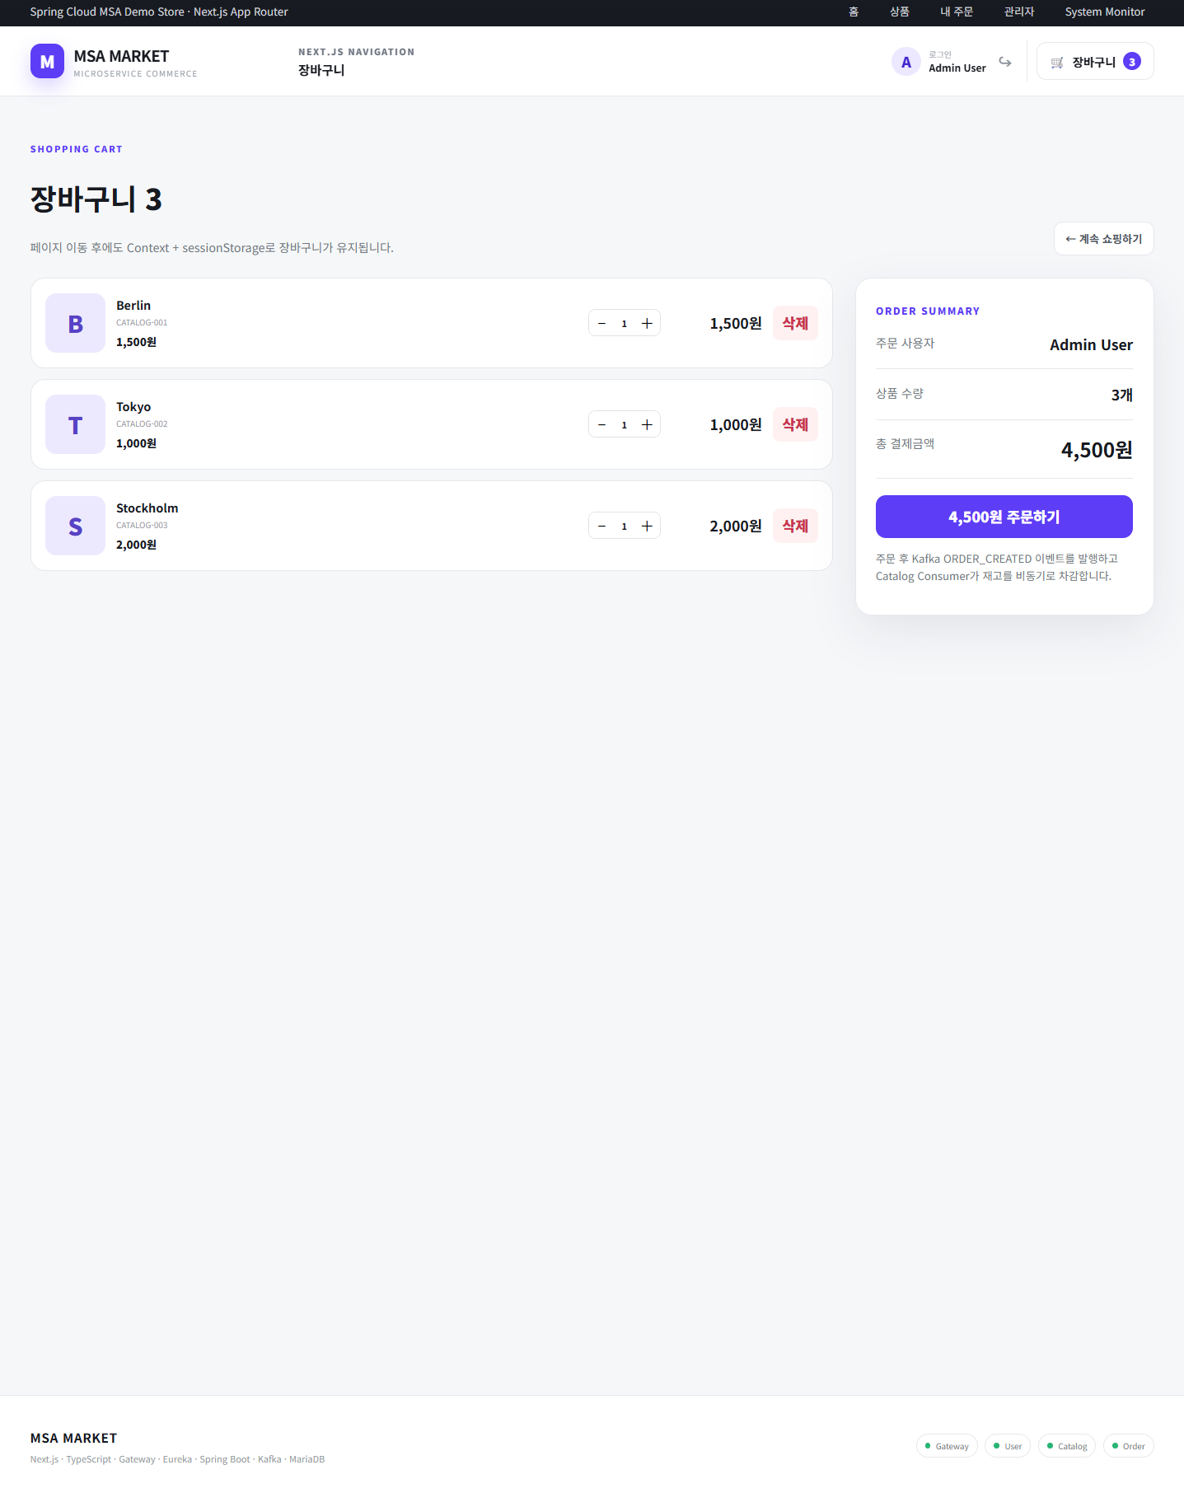

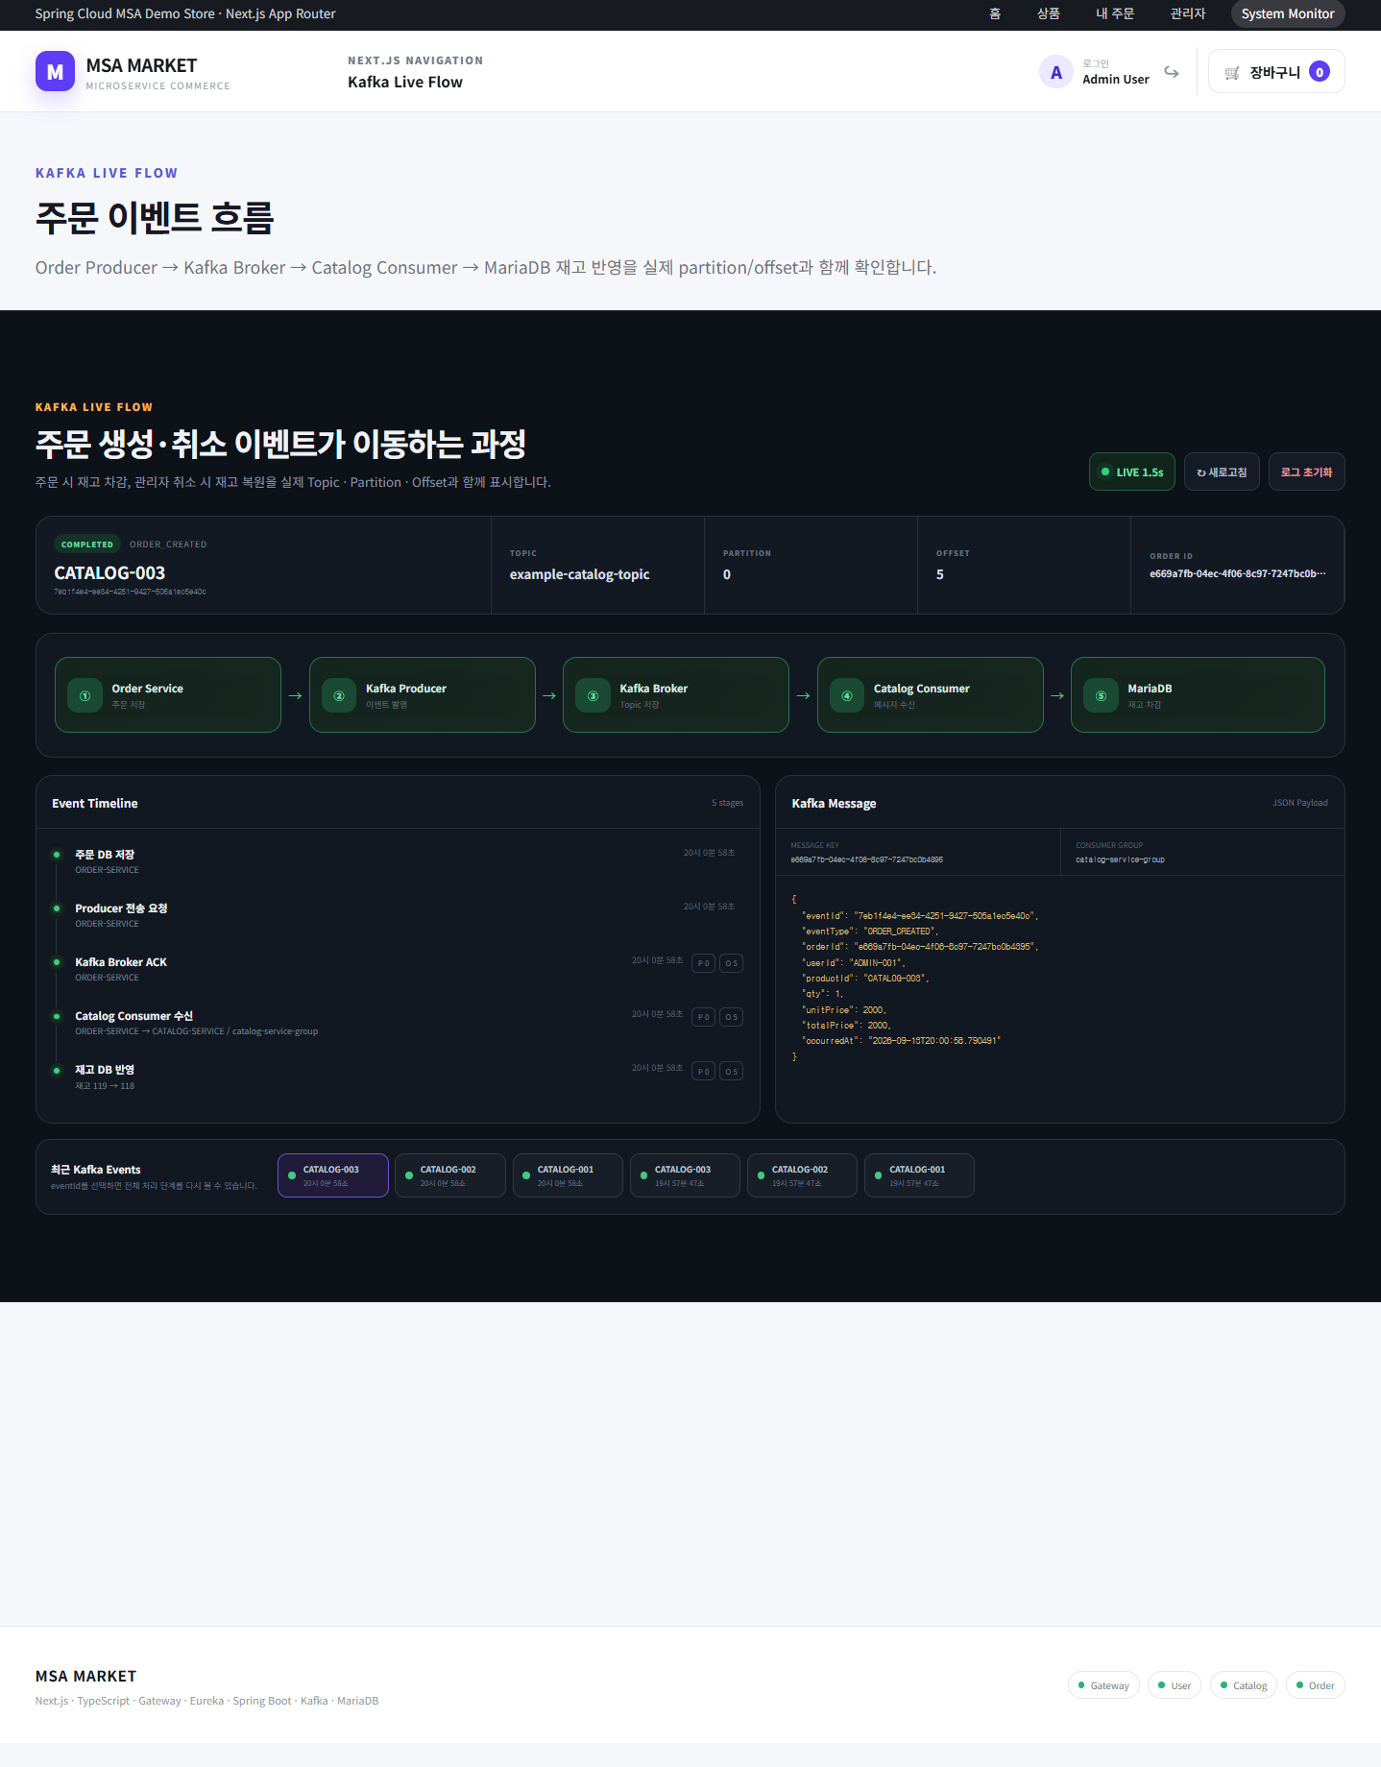
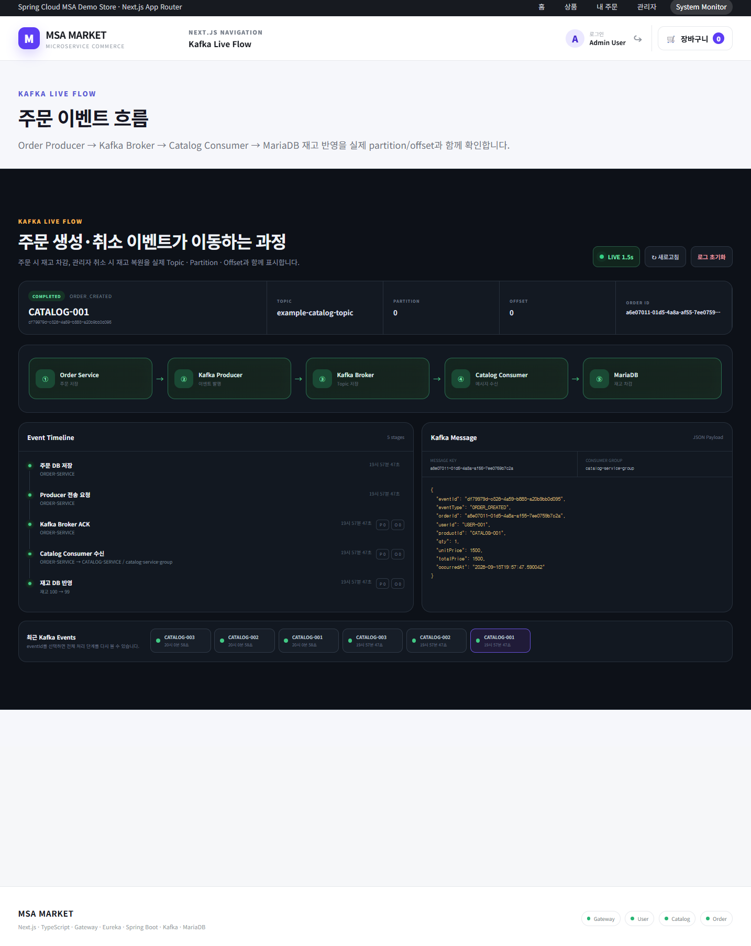

■ 화면 설명 | ■ 화면 설명 | ■ 화면 설명 | ■ 화면 설명
Next.js App Router 기반 쇼핑몰의 첫 진입 화면이다. 상단 Hero 영역에서 User · Gateway · Catalog · Order · Kafka · MariaDB로 구성된 마이크로서비스 구조를 다이어그램으로 시각화하고, 바로 아래 상태 바에서 Gateway(:8000) RUNNING을 포함한 5개 항목의 구동 상태를 요약한다. 본문에서는 Catalog Service에서 조회한 추천 상품을 카드 컴포넌트로 렌더링하며, 카드에서 바로 수량을 조절해 장바구니에 담을 수 있다. 하단에는 관리자 콘솔 · Kafka 흐름 시각화 · System Monitor로 이동하는 안내 카드를 배치해 포트폴리오의 주요 관전 포인트를 안내한다. | 담은 상품을 확인하고 주문을 확정하는 화면이다. 장바구니 상태는 React Context와 sessionStorage로 관리되어 페이지를 이동해도 유지된다. 좌측에는 상품별 행(썸네일 · 상품명 · 상품코드 · 단가 · 수량 조절 · 삭제)이 나열되고, 우측 Order Summary 카드에는 주문 사용자, 총 상품 수량, 총 결제금액이 집계된다. 주문 버튼을 누르면 Order Service가 주문을 저장한 뒤 Kafka로 ORDER_CREATED 이벤트를 발행하고, Catalog Consumer가 이를 수신해 재고를 비동기로 차감한다는 점을 화면에서 함께 안내한다. | 주문 생성 · 취소 이벤트가 Order Producer → Kafka Broker → Catalog Consumer → MariaDB 재고 반영으로 전달되는 과정을 실제 Topic · Partition · Offset과 함께 보여주는 모니터링 화면이다. 상단 요약 바에 이벤트 상태(COMPLETED), 이벤트 타입(ORDER_CREATED), 대상 상품코드, Topic(example-catalog-topic), Partition, Offset, Order ID를 표시하고 5단계 파이프라인 카드로 현재 처리 위치를 나타낸다. 하단 좌측 Event Timeline에는 단계별 처리 시각과 Partition/Offset이, 우측 Kafka Message 패널에는 실제 전송된 JSON Payload와 Message Key, Consumer Group(catalog-service-group)이 출력된다. | SCR-003과 동일한 Kafka Live Flow 화면에서, 하단 "최근 Kafka Events" 목록의 지난 이벤트(CATALOG-001, Offset 0)를 선택해 해당 시점의 처리 이력을 다시 불러온 상태이다. 선택한 이벤트의 Payload, Offset, 단계별 타임라인, 재고 변화(100 → 99)가 그대로 재현되어 이벤트 단위 추적과 비교가 가능함을 보여준다. 동일 Topic 안에서 Offset 값에 따라 메시지가 구분되어 적재된다는 점을 확인할 수 있는 화면이다.

■ 주요 기능 · 구성 | ■ 주요 기능 · 구성 | ■ 주요 기능 · 구성 | ■ 주요 기능 · 구성
· MSA 아키텍처 다이어그램 (Gateway 중심 서비스 연결 구조) · 서비스 상태 요약 바 : Gateway · 회원/JWT · 상품/재고 · 주문/내역 · Kafka 이벤트 · 추천 상품 카드 3건 : 상품코드 · 실시간 재고 · 판매가 · 무료배송 · NEW 뱃지 · 카드 내 수량 증감 후 장바구니 담기 · 상단 GNB(홈 · 상품 · 내 주문 · 관리자 · System Monitor), 로그인 사용자 표시, 장바구니 뱃지 카운트 · 전체 상품 목록 바로가기 | · 장바구니 상품 목록 및 담긴 건수 표시 · 상품별 수량 증감 · 개별 삭제 · 주문 사용자 · 총 상품 수량 · 총 결제금액 자동 합산 · 계속 쇼핑하기 (상품 목록 복귀) · 주문하기 : Order 저장 + Kafka ORDER_CREATED 발행 · Context + sessionStorage 기반 장바구니 유지 | · 이벤트 요약 : 상태 · 이벤트 타입 · Topic · Partition · Offset · Order ID · 5단계 파이프라인 : Order Service → Kafka Producer → Kafka Broker → Catalog Consumer → MariaDB · Event Timeline : 주문 DB 저장 → Producer 전송 요청 → Broker ACK → Consumer 수신 → 재고 DB 반영 · 단계별 처리 시각 및 재고 변화량 표시 (예 : 재고 119 → 118) · Kafka Message JSON Payload 뷰어 (eventId · eventType · orderId · userId · productId · qty · 금액 · occurredAt) · LIVE 자동 갱신(1.5초) · 새로고침 · 로그 초기화 · 최근 Kafka Events 목록 | · 최근 이벤트 선택 시 전체 처리 단계 재조회 · 이벤트별 Offset · Order ID · Payload 비교 · 선택 이벤트 기준 재고 변화 이력 확인 · 주문 시각 기준 이벤트 정렬 및 선택 강조 표시

연동 서비스 : Gateway · Catalog · Order | 연동 서비스 : Order · Kafka · Catalog | 연동 서비스 : Order · Kafka · Catalog · MariaDB | 연동 서비스 : Order · Kafka · Catalog · MariaDB

상품
SCR-005 · 상품 카탈로그
Catalog Service의 전체 상품을 검색 · 필터로 조회하고 장바구니에 담는 화면
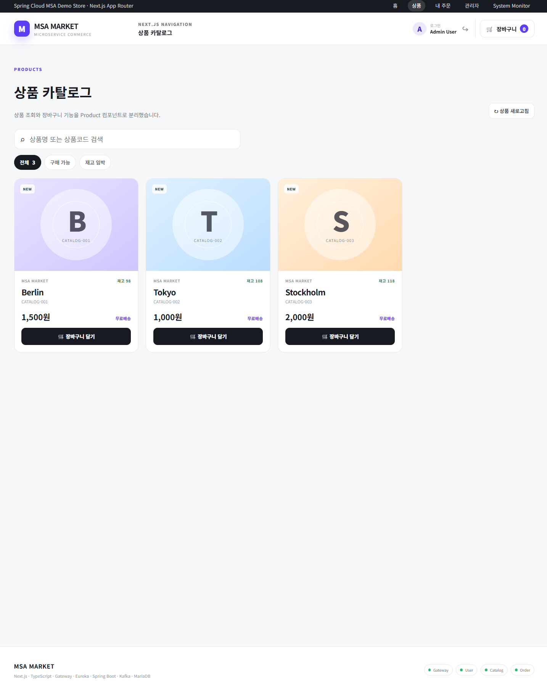

■ 화면 설명
Catalog Service의 전체 상품을 조회하는 화면이다. 상품 조회 기능과 장바구니 담기 기능을 Product 컴포넌트로 분리해 메인 홈과 동일한 카드 UI를 재사용한다. 상단 검색창에서 상품명 또는 상품코드로 검색하고, 전체 / 구매 가능 / 재고 임박 필터 탭으로 목록을 좁힐 수 있다. 상품 카드에는 상품코드, 상품명, 실시간 재고, 판매가, 배송 정보, NEW 뱃지가 표시되며, 상품 새로고침 버튼으로 주문 이후 변경된 재고를 즉시 다시 조회할 수 있다.

■ 주요 기능 · 구성
· 상품명 · 상품코드 검색 · 상태별 필터 탭 (전체 · 구매 가능 · 재고 임박) 및 건수 표시 · 상품 새로고침 : 최신 재고 재조회 · 상품 카드 렌더링 : 상품코드 · 재고 · 단가 · 무료배송 · NEW · 장바구니 담기 (Context 반영)

연동 서비스 : Catalog

주문내역
SCR-006 · 내 주문내역
로그인 사용자의 주문 이력과 누적 금액을 조회하는 화면
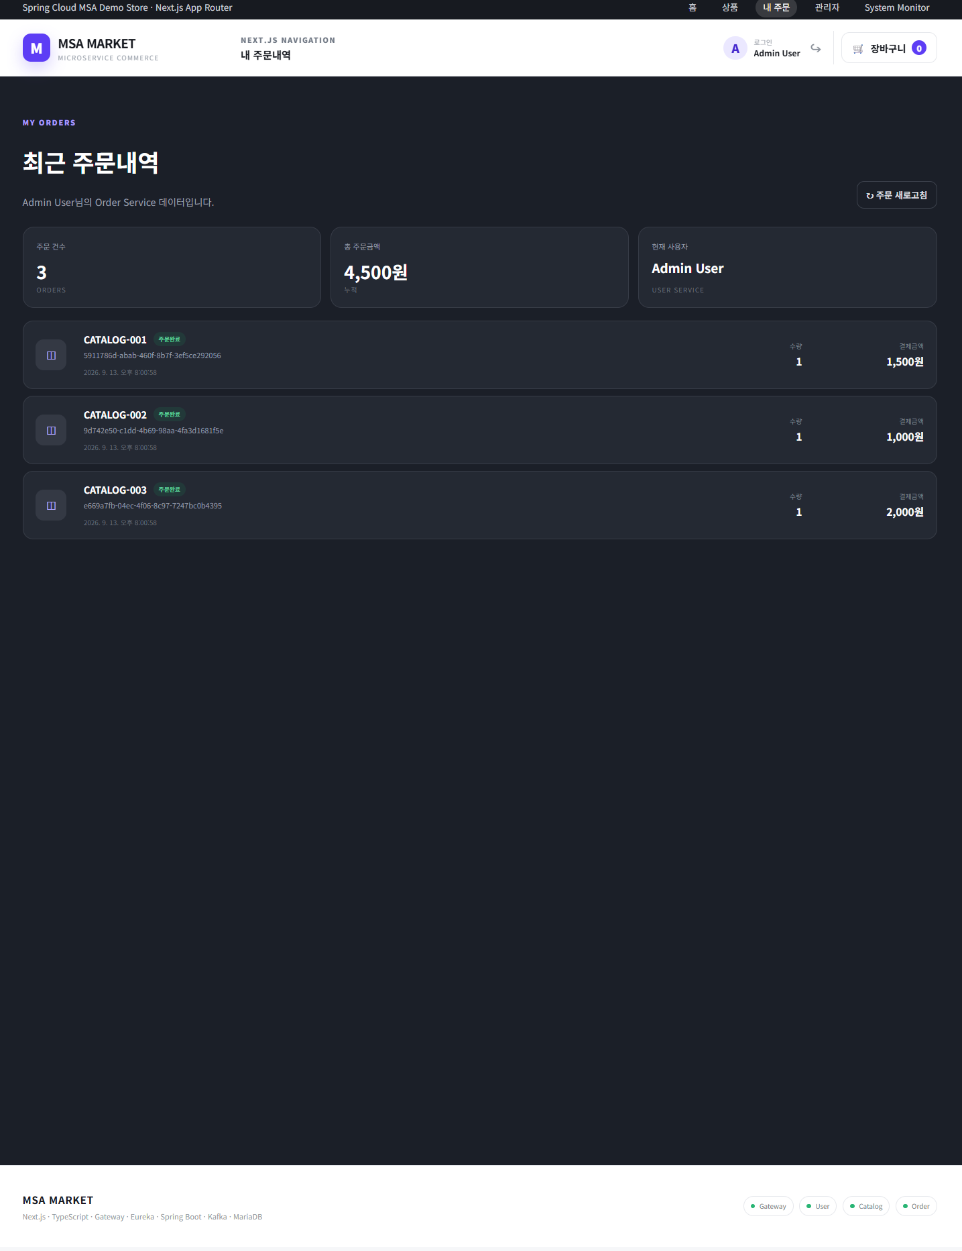

■ 화면 설명
로그인한 사용자의 주문 이력을 Order Service에서 조회해 보여주는 화면이다. 상단 요약 카드에 주문 건수, 누적 총 주문금액, 현재 사용자(User Service 기준)를 표시하고, 그 아래 주문 건별 카드를 최신순으로 나열한다. 각 카드에는 상품코드, 주문 상태 뱃지(주문완료), 주문 ID(UUID), 주문일시, 수량, 결제금액이 포함되어 Kafka 이벤트의 orderId와 대조해 볼 수 있다. 주문 새로고침 버튼으로 최신 주문 데이터를 다시 조회한다.

■ 주요 기능 · 구성
· JWT 사용자 기준 주문 조회 · 요약 카드 : 주문 건수 · 누적 총 주문금액 · 현재 사용자 · 주문 건별 카드 : 상품코드 · 상태 뱃지 · 주문 ID(UUID) · 주문일시 · 수량 · 결제금액 · 주문 새로고침 · 다크 테마 UI 적용

연동 서비스 : Order · User

관리자
SCR-007 · 관리자 대시보드 | SCR-008 · 사용자 관리 | SCR-009 · 상품 관리 | SCR-010 · 주문 관리 (취소 · 보상 이벤트) | SCR-011 · System Monitor (서비스 · 로그 모니터링)
서비스별 핵심 지표를 요약하고 각 관리 화면으로 진입하는 관리자 콘솔 첫 화면 | User Service 회원 데이터를 조회 · 등록 · 수정 · 삭제하는 화면 | Catalog Service 상품의 등록 · 재고 · 단가를 관리하는 CRUD 화면 | 전체 주문을 조회하고 취소 시 Kafka 보상 이벤트로 재고를 복원하는 화면 | 4개 서비스 상태와 API 실행 로그, JWT 토큰을 한 화면에서 점검하는 운영 화면
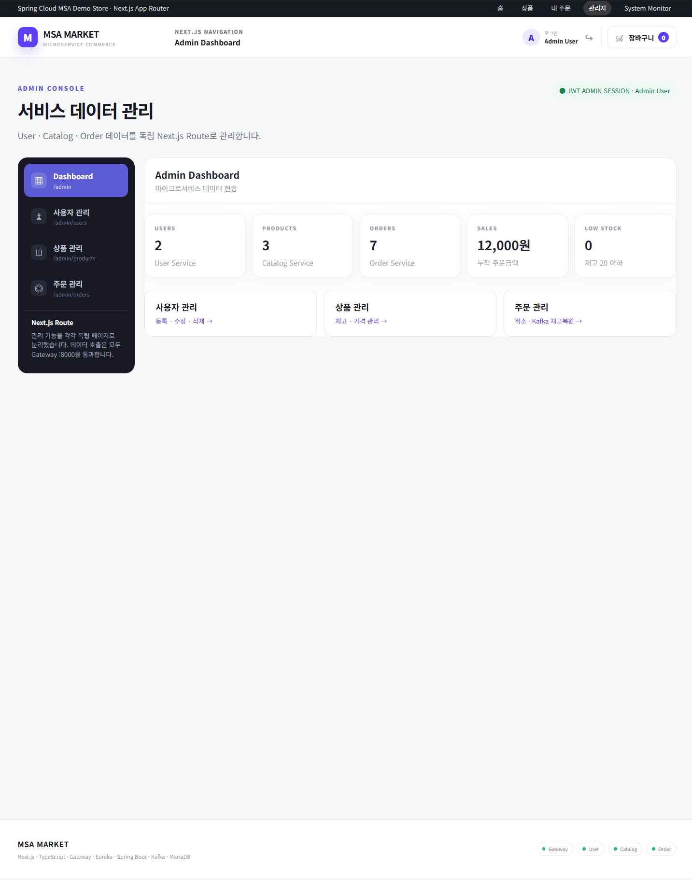
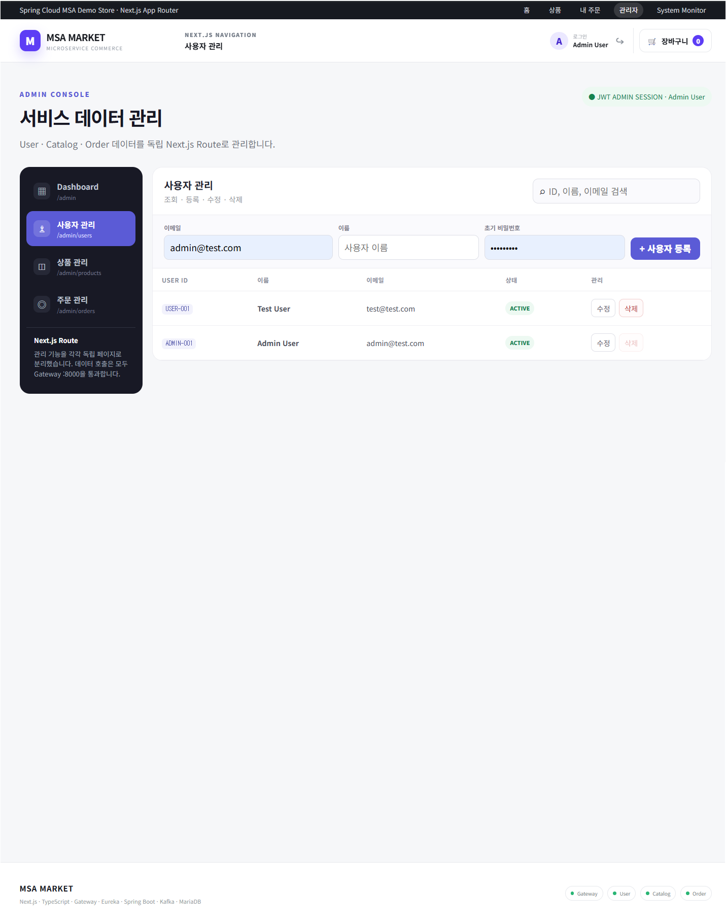

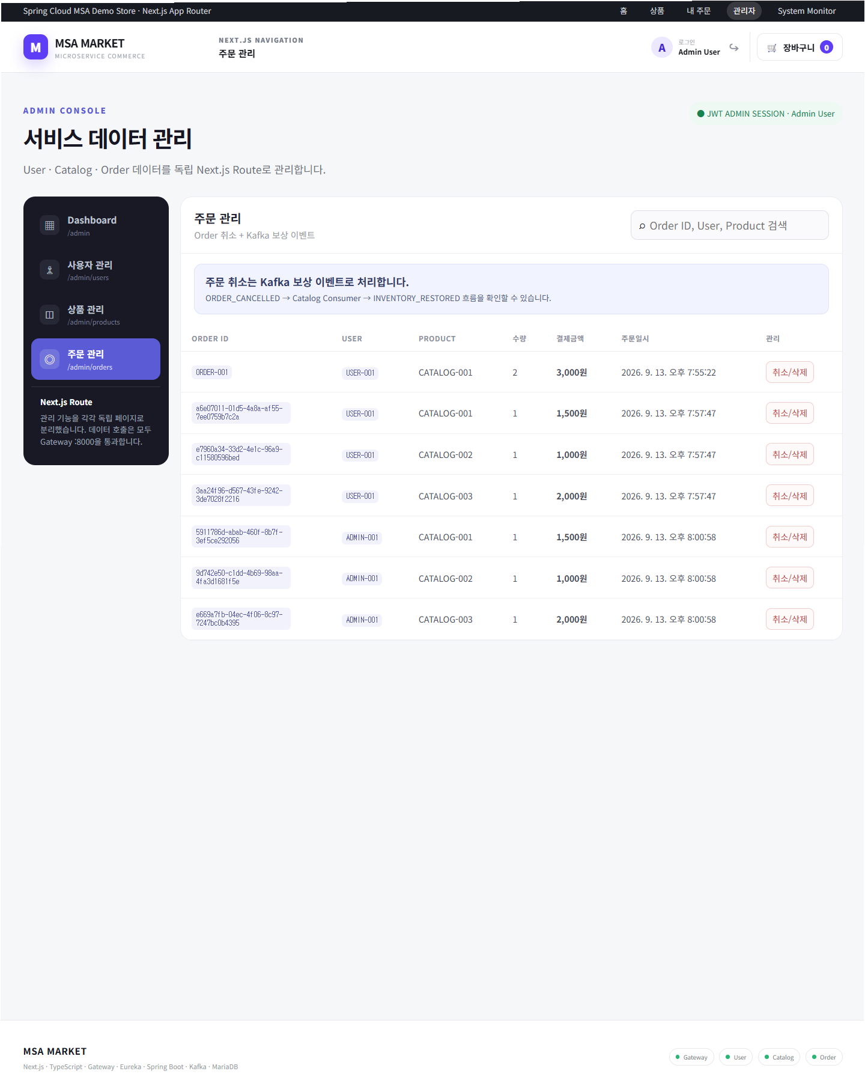
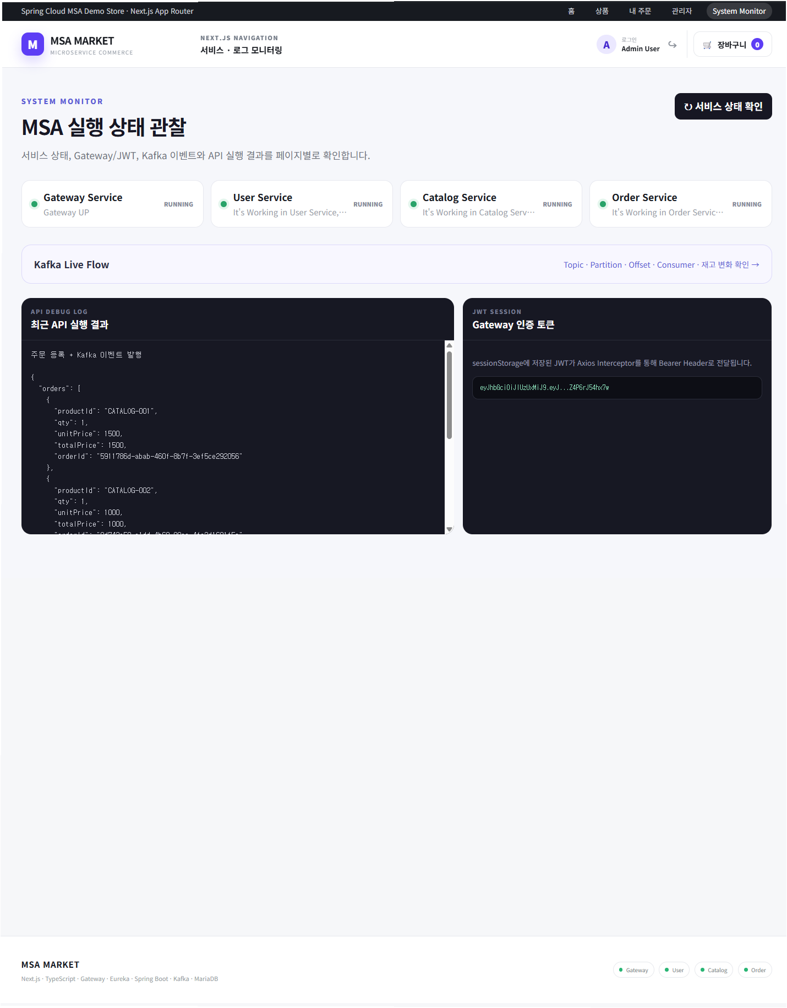

■ 화면 설명 | ■ 화면 설명 | ■ 화면 설명 | ■ 화면 설명 | ■ 화면 설명
관리자 콘솔의 진입 화면이다. 우측 상단에 JWT 관리자 세션 상태를 표시하고, 좌측 사이드 메뉴에서 사용자 · 상품 · 주문 관리 페이지로 이동한다. 관리 기능은 각각 독립 Next.js Route로 분리되어 있으며 모든 데이터 호출은 Gateway(:8000)를 통과한다는 안내가 사이드 영역에 함께 노출된다. 본문에는 서비스별 핵심 지표 카드와 각 관리 화면으로 바로 이동하는 바로가기 카드를 배치했다. | User Service의 회원 데이터를 조회 · 등록 · 수정 · 삭제하는 화면이다. 상단 검색창에서 ID · 이름 · 이메일로 검색하고, 등록 폼에 이메일 · 이름 · 초기 비밀번호를 입력해 신규 사용자를 추가한다. 목록 테이블에는 USER ID, 이름, 이메일, 상태(ACTIVE), 관리 버튼이 표시되며, 관리자 계정(ADMIN-001)은 삭제 버튼이 비활성화되어 스스로를 삭제할 수 없도록 제한했다. | Catalog Service의 상품 데이터를 CRUD 하는 화면이다. 상품코드 · 상품명으로 검색하고, 등록 폼에 상품코드 · 상품명 · 재고 · 단가를 입력해 신규 상품을 추가한다. 목록 테이블에는 상품코드, 상품명, 현재 재고 뱃지, 단가, 등록일시와 수정 · 삭제 버튼이 표시되어 재고와 가격을 바로 관리할 수 있다. 주문 후 Kafka Consumer가 차감한 재고 결과도 이 화면에서 확인된다. | Order Service의 전체 주문을 조회하고 취소를 처리하는 화면이다. 주문 취소는 단순 삭제가 아니라 Kafka 보상 이벤트로 처리되며, ORDER_CANCELLED → Catalog Consumer → INVENTORY_RESTORED 흐름을 통해 차감됐던 재고가 다시 복원된다. 이 흐름은 화면 상단 안내 배너로 명시되어 있다. 목록 테이블에는 Order ID, 주문 사용자, 상품, 수량, 결제금액, 주문일시와 취소 / 삭제 버튼이 표시된다. | 실행 중인 마이크로서비스 상태와 인증 · API 호출 결과를 한 화면에서 확인하는 운영 점검 화면이다. Gateway · User · Catalog · Order 4개 서비스의 RUNNING 상태와 각 서비스의 헬스 체크 응답 메시지를 카드로 보여주고, Kafka Live Flow 화면으로 이동하는 바로가기를 제공한다. 하단 좌측 API DEBUG LOG에는 최근 API 실행 결과가 JSON 형태로 누적되고, 우측 JWT SESSION 패널에는 Gateway 인증 토큰이 표시되며 sessionStorage에 저장된 JWT가 Axios Interceptor를 통해 Bearer 헤더로 전달되는 구조를 함께 설명한다.

■ 주요 기능 · 구성 | ■ 주요 기능 · 구성 | ■ 주요 기능 · 구성 | ■ 주요 기능 · 구성 | ■ 주요 기능 · 구성
· JWT ADMIN SESSION 상태 표시 · 사이드 메뉴 및 Route 안내 : /admin · /admin/users · /admin/products · /admin/orders · 지표 카드 5종 : USERS · PRODUCTS · ORDERS · SALES(누적 주문금액) · LOW STOCK(재고 20 이하) · 서비스별 데이터 출처 표기 (User / Catalog / Order Service) · 관리 화면 바로가기 카드 3종 | · 사용자 검색 : ID · 이름 · 이메일 · 사용자 등록 : 이메일 · 이름 · 초기 비밀번호 · 목록 조회 및 상태 뱃지(ACTIVE) 표시 · 사용자 수정 · 삭제 · 관리자 계정 삭제 제한 처리 | · 상품코드 · 상품명 검색 · 상품 등록 : 상품코드 · 상품명 · 재고 · 단가 · 재고 · 단가 수정 · 상품 삭제 · 재고 뱃지 및 등록일시 표시 (Kafka 차감 결과 확인 가능) | · Order ID · User · Product 검색 · 전체 주문 목록 조회 (사용자 · 상품 · 수량 · 결제금액 · 주문일시) · 주문 취소 : ORDER_CANCELLED 이벤트 발행 · Kafka 보상 트랜잭션 기반 재고 복원 (INVENTORY_RESTORED) · 보상 이벤트 흐름 안내 배너 | · 서비스 상태 확인 (수동 재조회 버튼) · 서비스별 RUNNING 상태 및 헬스 체크 응답 메시지 카드 4종 · Kafka Live Flow 바로가기 (Topic · Partition · Offset · Consumer · 재고 변화) · API DEBUG LOG : 최근 API 실행 결과 JSON 출력 · JWT SESSION : Gateway 인증 토큰 확인 · Axios Interceptor 기반 Bearer 헤더 전달 구조 안내

Route : /admin | 연동 서비스 : User · Catalog · Order | Route : /admin/users | 연동 서비스 : User | Route : /admin/products | 연동 서비스 : Catalog | Route : /admin/orders | 연동 서비스 : Order · Kafka · Catalog | 연동 서비스 : Gateway · User · Catalog · Order

